Lệnh kubectl
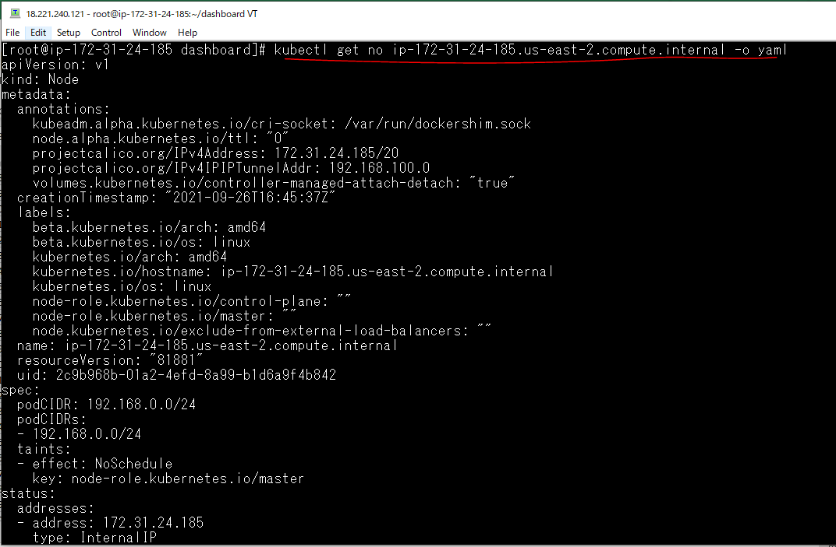
Các kiểu tài nguyên trong Kubernertes
 | kubectl api-resources
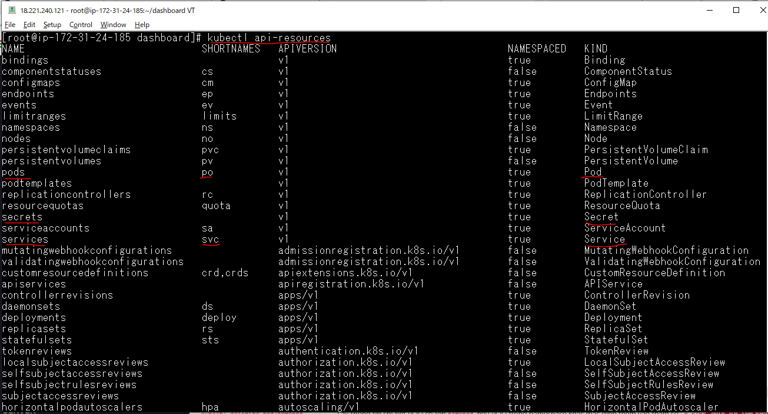

Lấy kiểu tài nguyên là các node
 | kubectl get no

Lấy kiểu tài nguyên là các node, chỉ ra tên của tài tài nguyên đó
 | kubectl get no ip-172-31-24-185.us-east-2.compute.internal

Thiết lập, tùy thuộc loại lệnh
 | kubectl get no ip-172-31-24-185.us-east-2.compute.internal -o wide

Thông tin chi tiết của node
 | kubectl get no ip-172-31-24-185.us-east-2.compute.internal -o yaml

Node trong Kubernetes
Liệt kê các node
 | kubectl get nodes -o wide

Thông tin chi tiết của 1 node
 | kubectl describe node ip-172-31-24-185.us-east-2.compute.internal
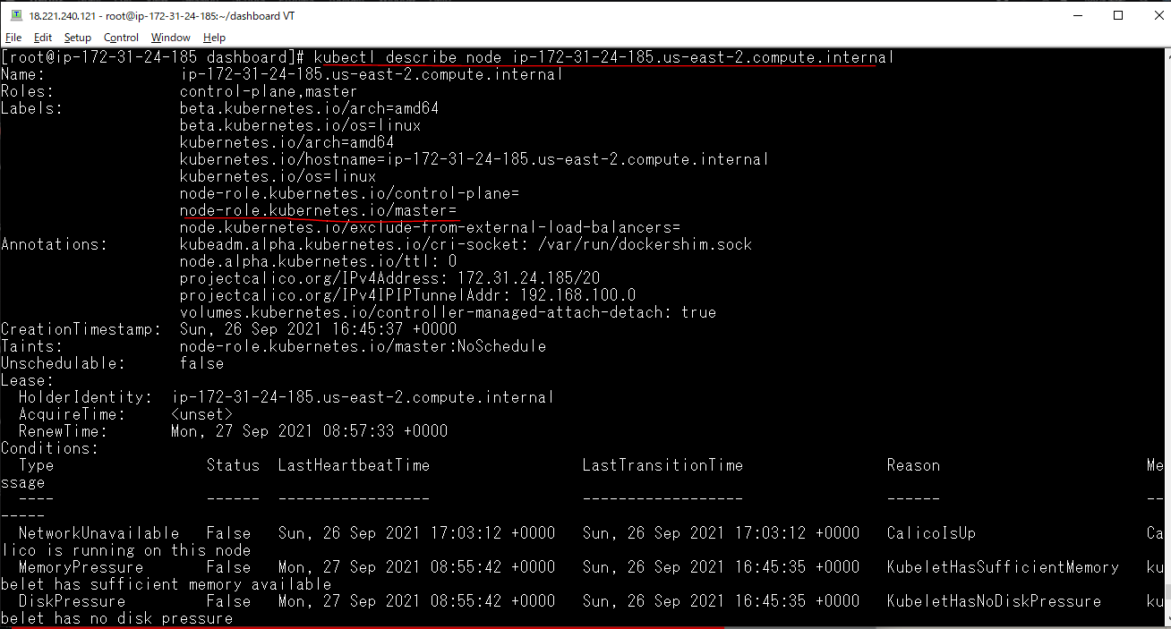

 |  | node có vai trò là master

Thiết lập nhãn cho node
 | kubectl label node ip-172-31-24-185.us-east-2.compute.internal nhanabc=dechayungdungphp

Xem lại thông tin của node ip-172-31-24-185.us-east-2.compute.internal
 | kubectl describe node ip-172-31-24-185.us-east-2.compute.internal
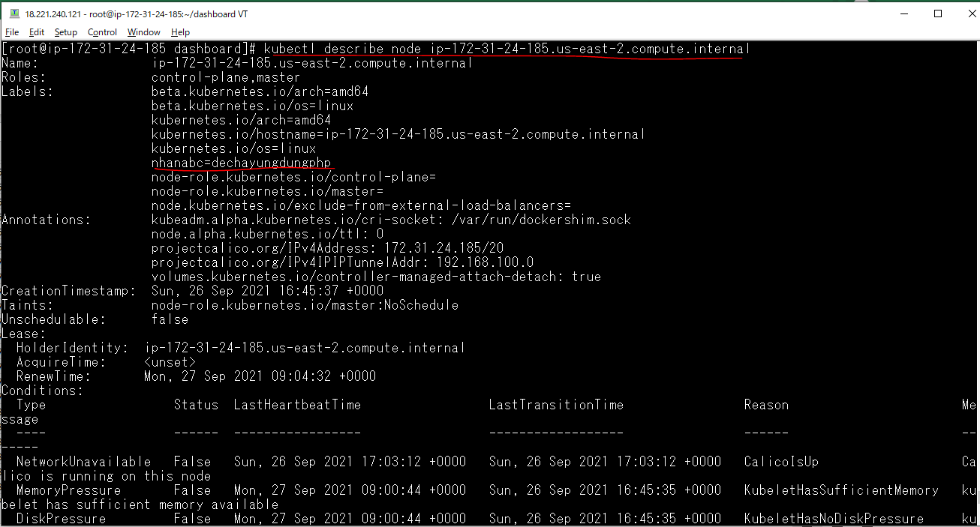

Lấy ra node có nhãn do chúng ta chỉ định
 | kubectl get node -l "nhanabc=dechayungdungphp"

Xóa nhãn của node
 | kubectl label node ip-172-31-24-185.us-east-2.compute.internal nhanabc-

